Hinweise
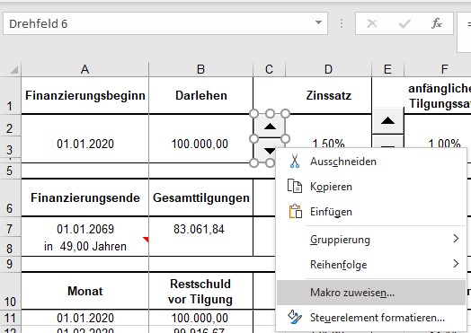
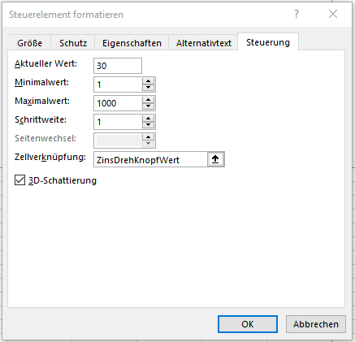
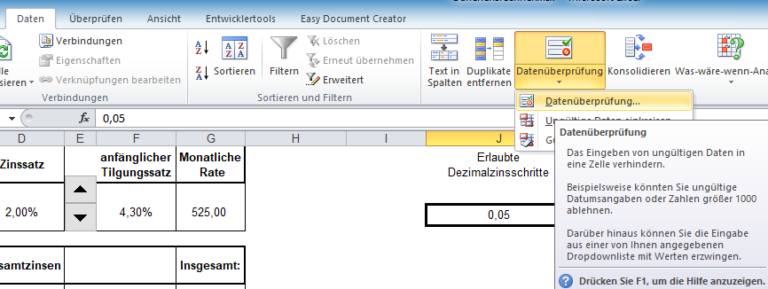
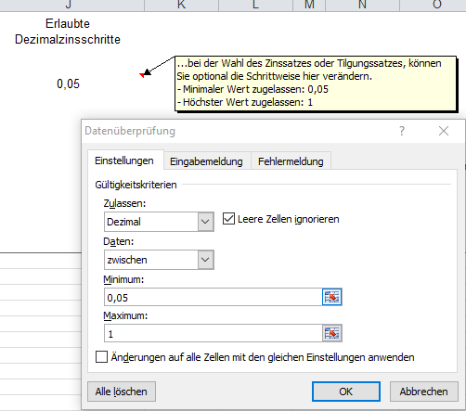
Möchten Sie an dieser Arbeitsmappe etwas herumbasteln? | Vorher müssen Sie den Blattschutz der (bekanntlich) die Formeln schützt aufheben.
www.vereinsmayer.de | Rechte Maustaste drücken und . . .
 | Ein Kennwort ist hier nicht notwendig.
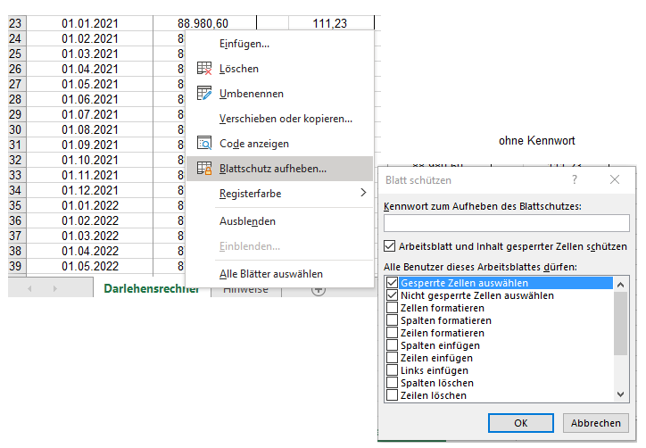
Wie verändere ich die "Drehknöpfe"?
Rechte Maustaste drücken und . . .

